五液加香皂
深圳国际交流中心洲际酒店客房洗护用品报价单
序号 | 货品名称 | 品牌 | 规格信息 | 单位 | 需求 数量 | 含税单价 | 增值税 税率 | 含税总价 | 图片
1 | 洗发水 | Byredo | 450ml | 瓶 | 1453 |  | 0.00% | 0.00 | 
2 | 护发素 |  | 450ml | 瓶 | 1453 |  | 0.00% | 0.00 | 
3 | 沐浴液 |  | 450ml | 瓶 | 1453 |  | 0.00% | 0.00
4 | 润肤露 |  | 450ml | 瓶 | 1453 |  | 0.00% | 0.00 | 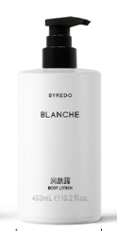
5 | 洗手液 |  | 450ml | 瓶 | 1453 |  | 0.00% | 0.00 | 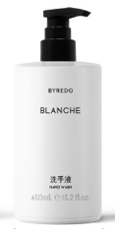
6 | 香皂 |  | 25g | 块 | 1245 |  | 0.00% | 0.00 | 
 |  |  |  |  |  |  |  | 0.00

